Planilha1
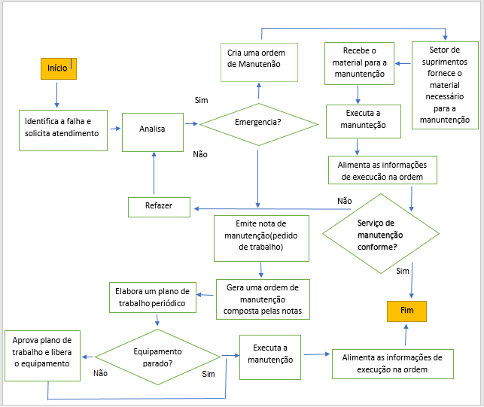
 | Sistema de Qualidade Só Aço |  |  |  |  |  |  | Identificação
 | FOR - Formulário |  |  |  |  |  |  | FOR-SA-0112
 |  |  |  |  |  |  |  | Emissão | 2019-01-15
 | Planilha de Gerenciamento de Riscos e oportunidades |  |  |  |  |  |  | Revisão | Data da rev.
 |  |  |  |  |  |  |  | 00 | 2019-01-15
 |  |  |  |  |  |  |  | Página 1 de 1

Setor | Manutenção |  | Responsável |  | Stênio Ribeiro

 |  | Identificação do risco |  | Análise do risco |  |  | Avaliação do risco |  | Tratamento
Etapas do Processo | Requisitos de saída da etapa do processo | Riscos relacionadas a etapa do processo | Descrição da consequência | Gravidade | Urgência | Tendência | Impacto (G+U+T)/3 | Probabilidade
Análise de solicitação de serviço | Análise bem feita | Analisar incorretamente quanto a emergência do serviço | Paradas não programadas na produção; Acidentes. | 4 | 2 | 1 | 2 | 2 | Levar em consideração todos os fatores que influenciam a classificação de emergência.
Aprovação de plano de trabalho e liberação da máquina | Aprovação de plano de trabalho para manutenção | Aprovação mal sucedida | Agravantes quanto ao desempenho da máquina | 2 | 2 | 2 | 2 | 3 | Considerar a importância do processo de manutenção para melhor desempenho da máquina
Fornecimento de material do setor de suprimentos | Fornecimento de materiais de boa qualidade e o mais rápido possível. | Não disponibilizar material em tempo hábil ou de má qualidade para execução do serviço | Não execução do serviço; Serviço não conforme. | 4 | 3 | 1 | 3 | 2 | Melhorar planejamento do processo de solicitação de pedido e compra;
Execução da manutenção | Execução do serviço e dentro do tempo estabelecido | Manutentores sobrecarregados | Acúmulo de serviços em espera | 3 | 3 | 2 | 3 | 2 | Fazer análise das demandas por serviços de manutenção e ver a necessidade de novos manutentores.
Conformidade no serviço de manutenção | Serviço dentro das especificações de conformidade | Retrabalho | Alto custo com manutenção | 4 | 3 | 2 | 3 | 2 | Executar o serviço de forma eficiente e com a utilização de materiais de qualidade.

 |  |  |  |  | DEFINIÇÕES
Gravidade: | Ugência | Tendência | Probabilidade |  | Gravidade: Qual o nível de gravidade das consequencias que o risco pode trazer para a empresa?
5 - Extremamente grave | 5 - Requer ação imediata | 5 - Vai piorar rapidamente | 5 - Muito alto
4 - Muito grave | 4 - Urgente | 4 - Vai piorar pouco a pouco | 4 - Alto |  | Urgência: Qual o nível de urgência para tratamento do risco
3 - Grave | 3 - O mais rápido possível | 3 - Vai piorar | 3 - Moderado |  | Tendência: Qual o nível de tendência de evolução do risco
2 - Pouco grave | 2 - Pouco urgente | 2 - Vai piorar a longo prazo | 2 - Baixo
1 - Risco insignificante | 1 - Pode esperar | 1 - Está estabilizado | 1 - Muito baixo |  | Impacto = Qual nível de impacto que o risco pode trazer para a empresa
 |  |  |  |  | Probabilidade = Qual a chance do risco acontecer?

 |  | MATRIZ PROBABILIDADE X IMPACTO

Fluxo do processo

